Лист1
№ п/п | ФОТО | спортсмен | статус | отделение ФТА | Город | Тренер
1 | 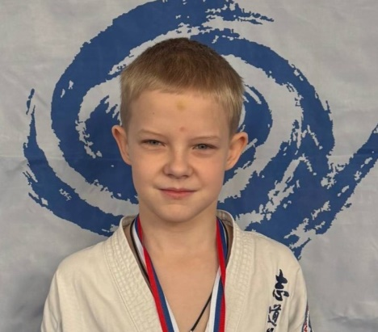 | Абросимов Максим | чемпион 2025 года | КРО | Курск | Щепихин А.А.
2 | 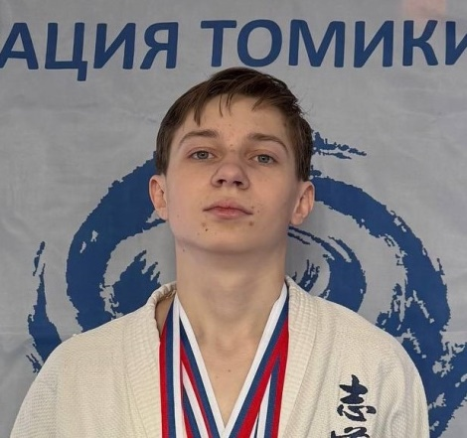 | Агибалов Кирилл | чемпион 2025 года | КРО | Курск | Щепихин А.А.
3 | 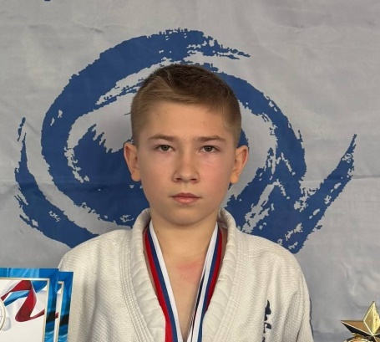 | Афанасьев Александр | чемпион 2025 года | КРО | Курск | Щепихин А.А.
4 | 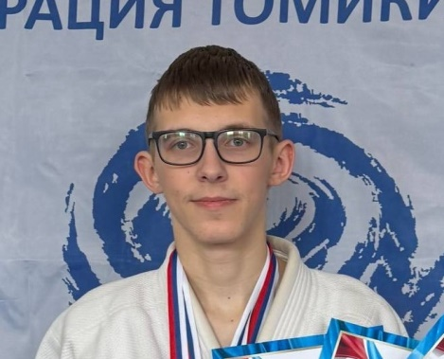 | Беспалов Кирилл | чемпион 2025 года | КРО | Курск | Щепихин А.А.
5 | 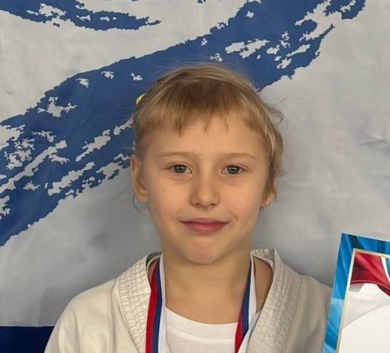 | Брусенко Ева | чемпион 2025 года | КРО | Курск | Коршунов О.С.
6 | 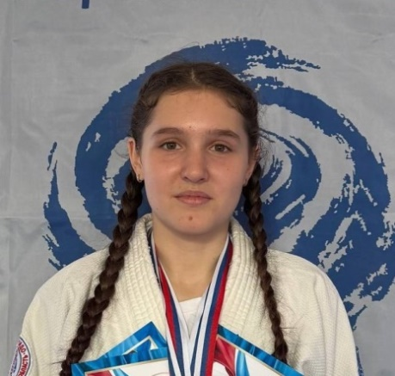 | Бухтоярова Екатерина | чемпион 2025 года | ВРО | Воронеж | Кочетов В.П.
7 | 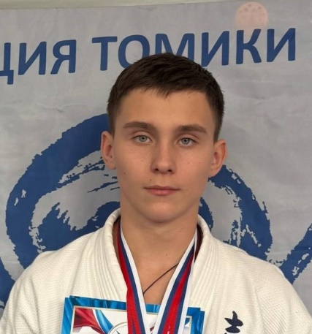 | Гальченко Кирилл | чемпион 2025 года | КРО | Курск | Щепихин А.А.
8 | 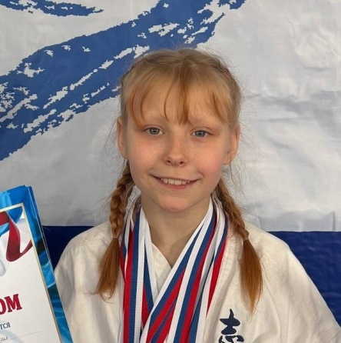 | Герасименко Алессия | чемпион 2025 года | КРО | Курск | Коршунов О.С.
9 | 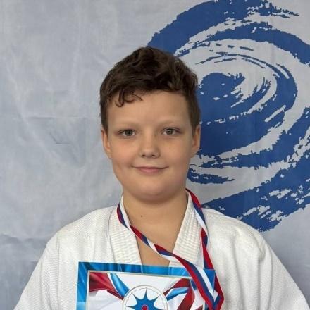 | Грешилов Елисей | чемпион 2025 года | КРО | Курск | Щепихин А.А.
10 | 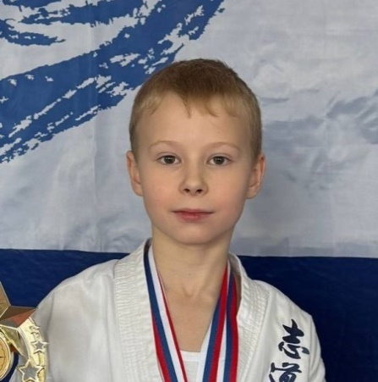 | Губанов Александр | чемпион 2025 года | БРО | Старый Оскол | Бобриков С.Н.
11 | 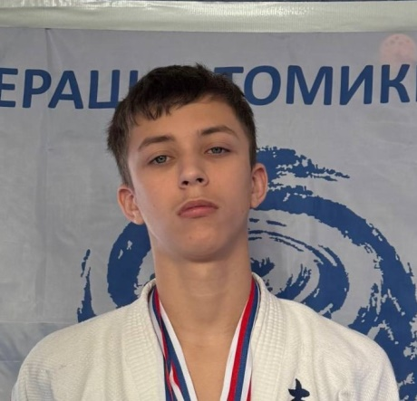 | Девянин Кирилл | чемпион 2025 года | КРО | Курск | Щепихин А.А.
12 | 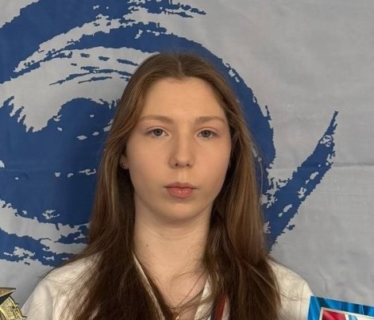 | Еремина София | чемпион 2025 года | КРО | Курск | Щепихин А.А.
13 | 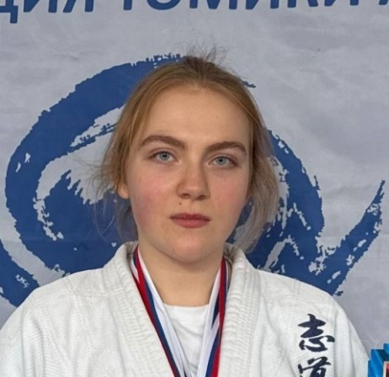 | Коклина Елизавета | чемпион 2025 года | КРО | Курск | Щепихин А.А.
14 | 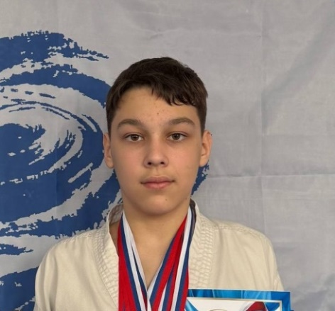 | Кочегаров Платон | чемпион 2025 года | ВРО | Воронеж | Кочетов В.П.
15 | 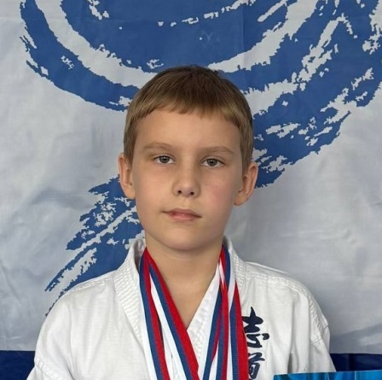 | Курзаков Дмитрий | чемпион 2025 года | КРО | Курск | Щепихин А.А.
16 | 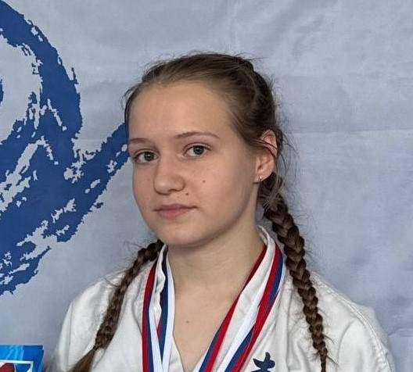 | Ларионова Ирина | чемпион 2025 года | КРО | Курск | Щепихин А.А.
17 | 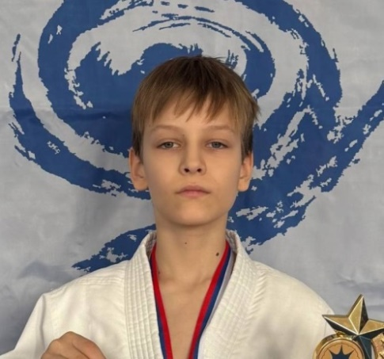 | Лысков Артем | чемпион 2025 года | КРО | Курск | Пуляев А.И.
18 | 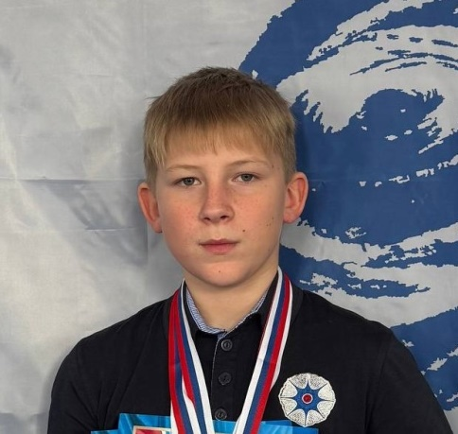 | Муханов Иван | чемпион 2025 года | КРО | Курск | Таран А.В.
19 |  | Неструев Мирослав | чемпион 2025 года | КРО | Курск | Щепихин А.А.
20 | 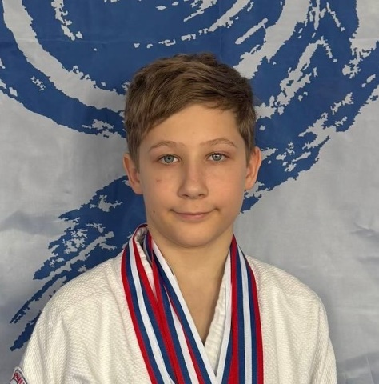 | Низов Дмитрий | чемпион 2025 года | ВРО | Воронеж | Кочетов В.П.
21 | 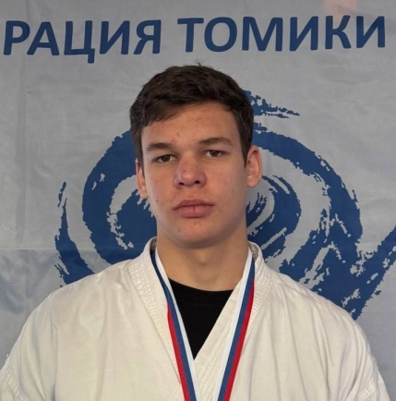 | Никулин Антон | чемпион 2025 года | КРО | Курск | Демидов А.В.
22 | 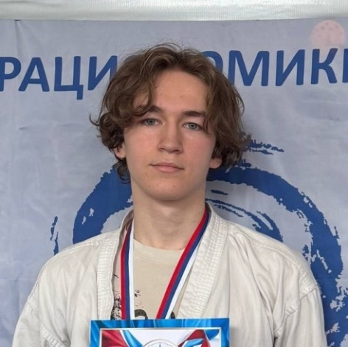 | Носов Кирилл | чемпион 2025 года | КРО | Курск | Демидов А.В.
23 | 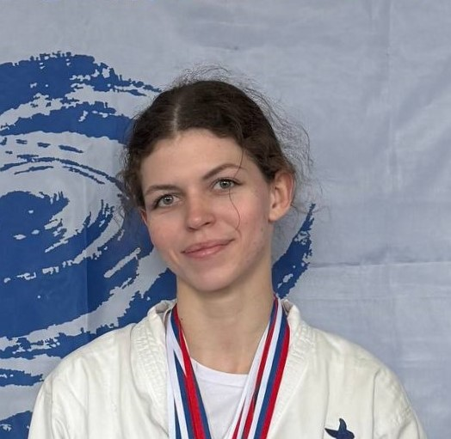 | Павленко Алина | чемпион 2025 года | ВРО | Воронеж | Кочетов В.П.
24 |  | Петров Иван | чемпион 2025 года | КРО | Курск | Пуляев А.И.
25 | 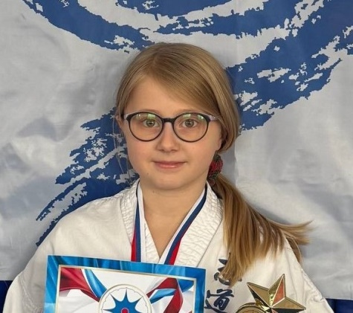 | Попова Арина | чемпион 2025 года | БРО | Старый Оскол | Бобриков С.Н.
26 | 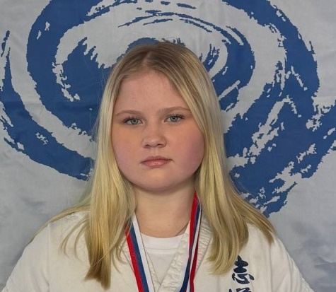 | Попова Екатерина | чемпион 2025 года | БРО | Старый Оскол | Бобриков С.Н.
27 | 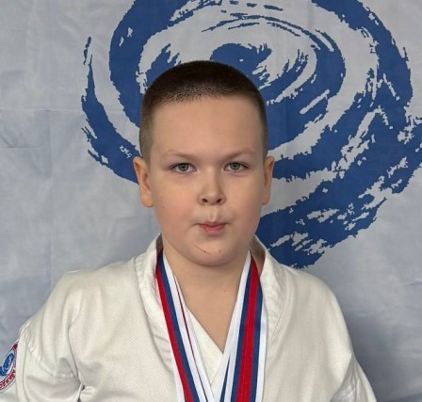 | Початков Илья | чемпион 2025 года | ВРО | Воронеж | Бузань А.Г.
28 | 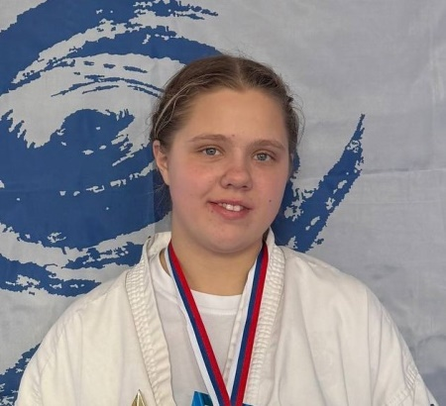 | Пукаевич София | чемпион 2025 года | ВРО | Воронеж | Бузань А.Г.
29 | 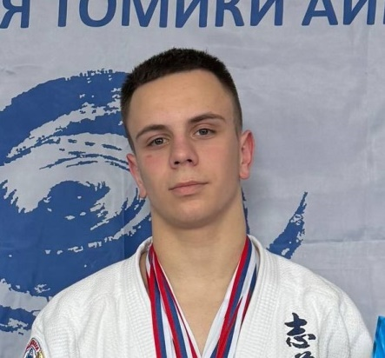 | Решетняк Артем | чемпион 2025 года | КРО | Курск | Щепихин А.А.
30 | 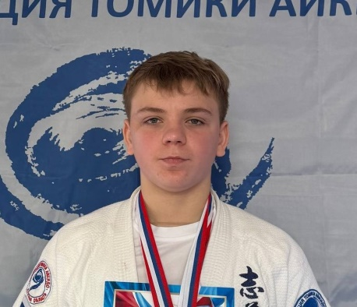 | Решетняк Иван | чемпион 2025 года | КРО | Курск | Щепихин А.А.
31 | 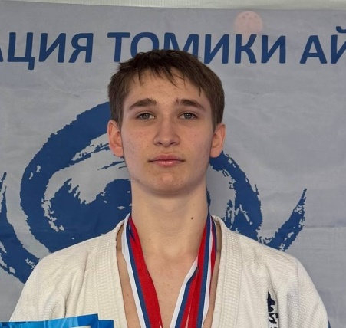 | Фадеев Илья - | чемпион 2025 года | КРО | Курск | Щепихин А.А.
32 | 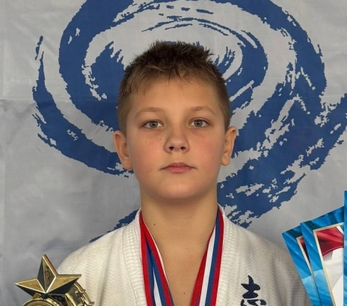 | Чаплыгин Артем | чемпион 2025 года | КРО | Курск | Щепихин А.А.
33 | 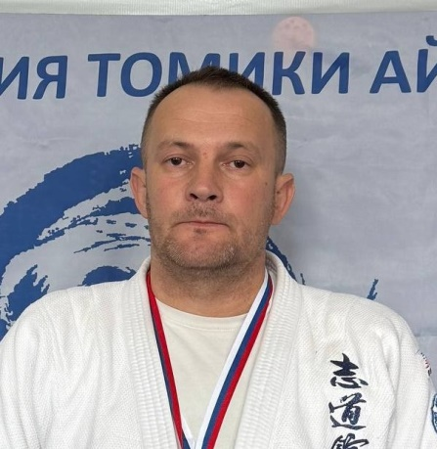 | Ченцов Вячеслав | чемпион 2025 года | БРО | Губкин | Бобриков С.Н.
34 | 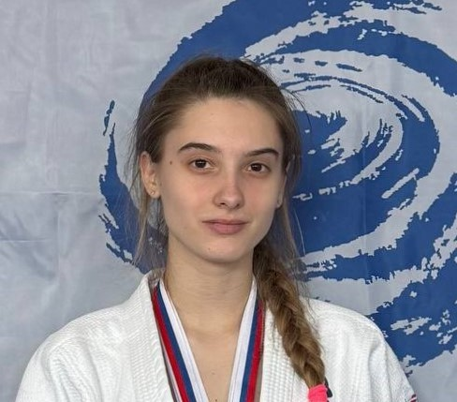 | Шаляхина Ксения | чемпион 2025 года | КРО | Курск | Щепихин А.А.
35 | 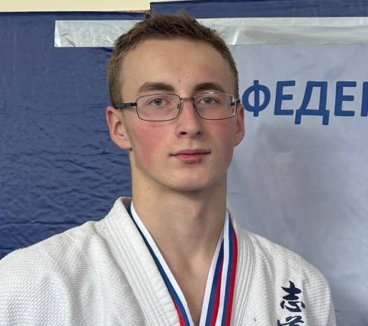 | Яцик Артем | чемпион 2025 года | КРО | Курск | Щепихин А.А.

